Boss Enemy
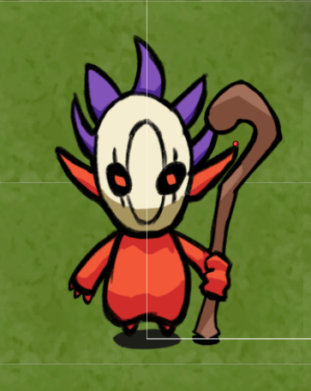
 | Miêu tả
 | Màu da đỏ sẫm, hết. Là con slime red nhưng to hơn.

 | Skills
 | Không

 | Nộ (máu dưới 30%)
 | Không

 | Wave Boss: 1
Mega Slime

 | Miêu tả
 | Màu da đỏ sẫm, cầm gậy phép có nhiều chiêu khác nhau, Bullet Hell

 | Skills
 | Bắn ra một quả cầu lửa và phát nổ sau một giây
 | Triệu hồi 1 đám slime đỏ vây xung quanh người chơi

 | Nộ (máu dưới 30%)
 | Bắn liên tục 3 cầu lửa nổ
 | Triệu hồi slime đỏ thẫm, nhiều hơn.

 | Wave Boss: 2
Kobolt Ranger

